Sheet1
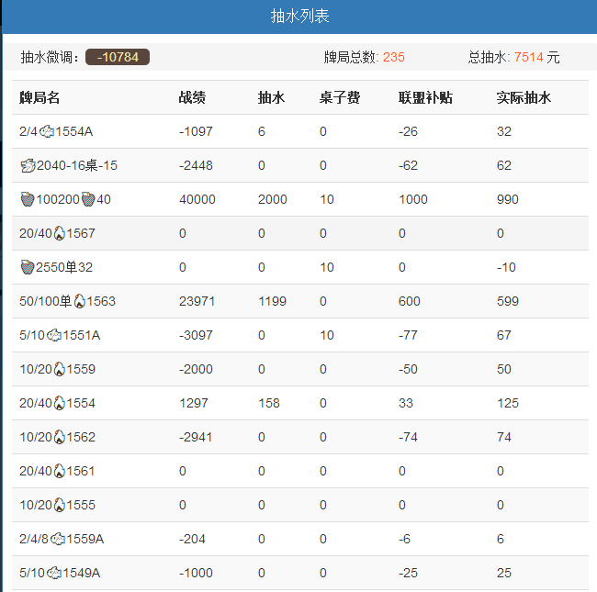
清账信息

抽水微调
牌局总数：235
总抽水：17

牌局名
战绩
抽水
桌子费
联盟补贴
实际抽水

(代理名)清账
0
0
0
0
-1000

牌局名
239
20
10
-12
17

 |  | 选择清理代理账单后增加一条清账计算
 |  | 代理清账额是多少，这里的抽水额就减去多少

代理清账
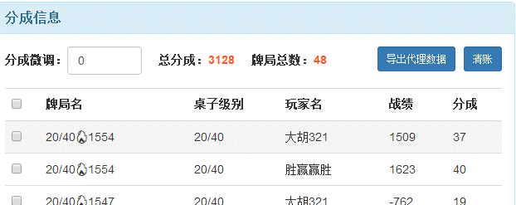
请选择以下方式对代理（代理名）的账单进行处理。 分成总额：3128

当前账户资金：1020
确认转出
资金转出
请选择

纳入客人本金
请输入客人编号
当前本金：3000
确认纳入

直接清理账单，不对结账台数据进行修改
直接清账

 | 1.资金转出：从资金中选择相应的一项，扣除代理金额，同时在抽水列表中插入清账信息【清账信息为上图所示】
 | 2.纳入客人本金：将代理分成金额与所输入客人编号的原有本金相加，同时在抽水列表中插入清账信息【清账信息为上图所示】
 | 3.直接清账：直接清除代理账单信息，不对结账台中任何数据进行修改（不需要在抽水列表中插入清账信息）

